Лист2
 | Спортивное оборудование для залов и спортивных площадок
№ | НАИМЕНОВАНИЕ | ЕД. | ОПТ | РОЗН.
БАДМИНТОН, ВОЛЕЙБОЛ, ТЕННИС
1 | Стойки для бадминтона мобильные с противовесами, без сетки и устройства натяжения. Комплект - 2 шт. | компл | 8,200.00р. | 12,200.00р.
2 | 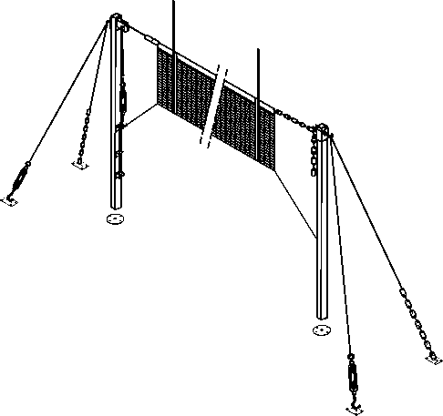 Стойки волейбольные, массовые, универсальные для спортивных площадок и залов, для бадминтона и большого тенниса, на растяжках, с тросом сетки и устройством натяжения, без сетки, комплект из 2 шт | компл | 7,500.00р. | 11,500.00р.
3 | Стойки волейбольные, полноразмерные пристенно-напольные с регулятором высоты сетки и устройством натяжения, без сетки, 2 шт., к-т. 2100-2 | компл | 6,100.00р. | 8,900.00р.
4 | Стойки волейбольные пристенно напольные, универсальные с тросом сетки и устройством натяжения, без сетки, комплект из двух штук | компл | 6,000.00р. | 8,000.00р.
5 | Стойка воллейбольная пристенная с регулировкой высоты, универсальная, с тросом натяжения компл из двух штук. Без крепежа к стене | компл | 6,200.00р. | 9,300.00р.
6 | 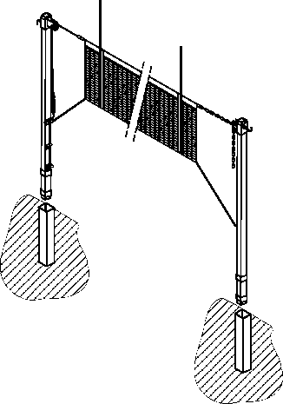 Стойка волейбольная на стаканах (уличный вариант) без сетки комплект из двух шт. | компл | 6,100.00р. | 8,500.00р.
7 | Стойки волейбольные, олимпийские, круглого сечения, телескопические с механическим плавным изменением высоты, на стаканах, с тросом и устройством натяжения, без сетки, комплект из 2 шт | компл | 14,200.00р. | 19,500.00р.

БАСКЕТБОЛ
1 | 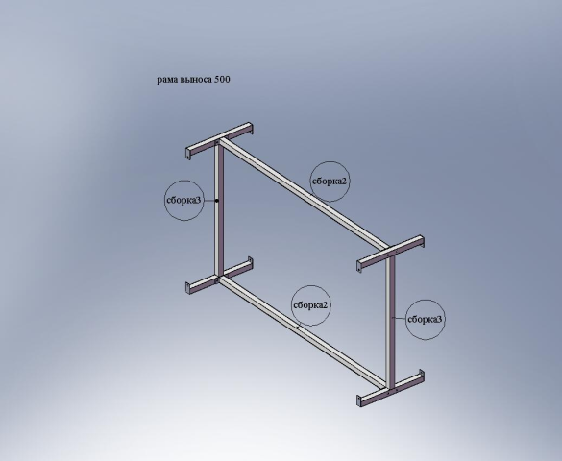 Рама выноса ферменная 500 мм | шт. | 5,200.00р. | 8,000.00р.
2 | Рама выноса 750 мм монорельс БЕЗ КРЕПЕЖА К СТЕНЕ, шт. | шт. | 3,100.00р. | 5,800.00р.
3 | Рама выноса ферменная 850 мм без крепежа к стене | шт. | 5,100.00р. | 8,000.00р.
4 | Рама выноса 1500 мм монорельс БЕЗ КРЕПЕЖА К СТЕНЕ, шт. | шт. | 5,700.00р. | 8,200.00р.
5 | Рама выноса для щита баскетбольного ферменная стационарная 1200 мм, БЕЗ КРЕПЕЖА К СТЕНЕ, шт. | шт. | 6,400.00р. | 8,400.00р.
6 | Рама выноса для щита баскетбольного ферменная стационарная 1900 мм, БЕЗ КРЕПЕЖА К СТЕНЕ, шт. | шт. | 9,800.00р. | 12,000.00р.
7 | Рама выноса для щита баскетбольного ферменная стационарная 2500 мм, БЕЗ КРЕПЕЖА К СТЕНЕ, шт. | шт. | 16,000.00р. | 20,200.00р.
8 | Стойка баскетбольная СЛАВЯНКА1, со щитом 1,05х1,8 м, вынос 1,2м, Стационарная, для спортивных площадок, шт (щит из ламинированной фанеры темного цвета 9 мм) | шт. | 21,900.00р. | 27,300.00р.
9 | Стойка баскетбольная СЛАВЯНКА2, со щитом 1050х1800 мм Стационарная, для спортивных площадок, с изменением высоты кольца, шт. | шт. | 26,400.00р. | 32,600.00р.
10 | 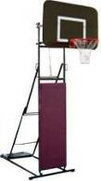 Стойка стритбольная - минибаскетбольная, щит ламинированная фанера темного цвета ~ 1200х800 мм, фиксированная регулировка в игровом положении высоты кольца 2,75-3,05м, складная, переносная, для спортивных площадок, и залов, без кольца и противовеса шт. | шт. | 15,500.00р. | 19,200.00р.
11 | Щит баскетбол тренировочный, минибаскетбол (стритбол) 1200х900 мм. зал, на металлической раме с металлическим обрамлением, прозрачный оргстекло 8 мм, разметка светлая, шт. | шт. | 9,300.00р. | 12,000.00р.
12 | Щит баскетбол тренировочный, минибаскетбол (стритбол) ) 1200х900 мм. зал, на металлической раме с металлическим обрамлением,ламинированная фанера 9 мм, тёмного цвета, разметка светлая, шт. | шт. | 6,300.00р. | 8,400.00р.
13 | Щит б/б игровой на стальной раме с металлическим обрамлением, цельный (всепогодная фанера 9мм, тёмного цвета), 1800х1050 мм. | шт. | 7,900.00р. | 10,200.00р.
14 | Щит баскетбол игровой 1050 х 1800 мм на стальной раме с металлическим обрамлением пластины щита.Пластина щита оргстекло 10мм | шт. | 13,700.00р. | 17,400.00р.
МИНИФУТБОЛ, ФУТБОЛ
1 | Ворота хоккейные облегченные, цельносварные для спортивных площадок, упрощенные, без сетки, комп.-т из двух шт. | компл | 17,100.00р. | 24,350.00р.
2 | Ворота хоккейные для минифутбола, складные, разборные | компл | 10,600.00р. | 13,100.00р.
3 | 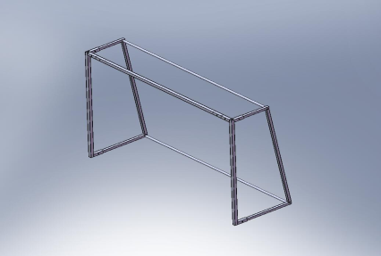 Ворота хоккейные разборные, складные, детские, шт | шт. | 6,200.00р. | 8,300.00р.
4 | 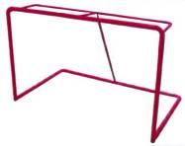 Ворота хоккейные облегченные, для спортивных площадок, упрощенные, без сетки, комп.-т из двух шт. | компл | 13,600.00р. | 17,200.00р.
5 | Ворота для минифутбола 2х3м облегченные упрощенной конструкции на закладных глубиной 0,8 м без сетки, комплект из двух штук | компл | 19,000.00р. | 23,600.00р.
6 | Ворота для мини футбола, гандбола 2х3 м, облегченные поворотные, штанги 80х40 мм, с креплением к стене без сетки | компл | 22,900.00р. | 29,400.00р.
7 | 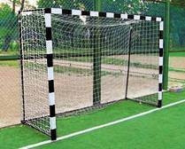 Ворота для мини футбола, гандбола 2х3 м, облегченные складные, штанги 80х40 мм, в к-те колеса для перемещения, "шпильки" и пластины для фиксации к полу, без сетки | компл | 22,900.00р. | 29,400.00р.
8 | Ворота для мини футбола, гандбола 2х3 м, облегченные разборные, штанги 80х40 мм, в к-те "шпильки" и пластины для фиксации к полу, без сетки | компл | 22,900.00р. | 29,400.00р.
9 | Ворота для мини футбола, гандбола 2х3 м, облегченные складные вандалоустойчивые с усиленной конструкцией для тяжелых условий эксплуатации, штанги 80х40 мм, в к-те колеса для перемещения, "шпильки" и пластины для фиксации к полу, без сетки | компл | 28,900.00р. | 35,600.00р.
10 | 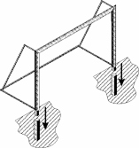 Ворота футбольные 5000х2000 мм, Ф76, для спортивных площадок, монтаж на закладных, без сетки, комплект из двух шт. | компл | 26,100.00р. | 32,000.00р.
ОБОРУДОВАНИЕ И ИНВЕНТАРЬ ДЛЯ ГИМНАСТИКИ И ЛЕГКОЙ АТЛЕТИКИ
1 | 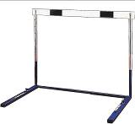 Барьер легкоатлетический школьный, облегченный, плавная регулировка высоты 760-1067, без противовесов. | шт. | 2,800.00р. | 3,900.00р.
2 | 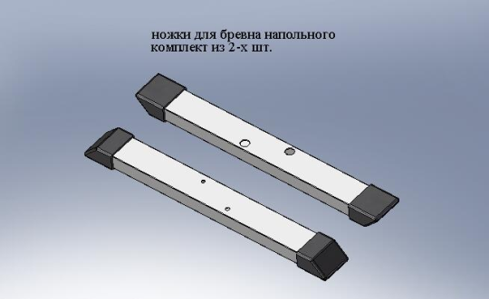 Ноги бревна напольного комплект из двух штук | компл | 1,100.00р. | 1,900.00р.
3 | 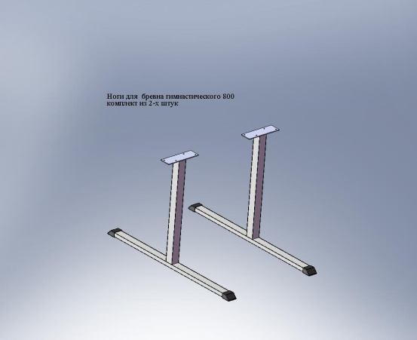 Ноги бревна напольного , высотой 0,7 метра комплект из двух штук | компл | 3,600.00р. | 5,100.00р.
4 | 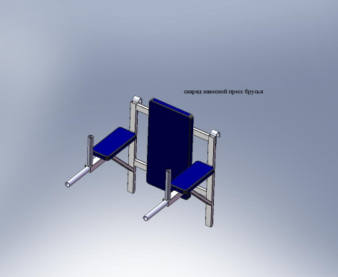 Брусья с подлокотниками и спинкой, с креплением на шведскую стенку | шт. | 4,400.00р. | 6,100.00р.
5 | Брусья гимнастические, навесные, ширина 700мм, вынос от стены 500мм. | шт. | 2,800.00р. | 3,900.00р.
6 | 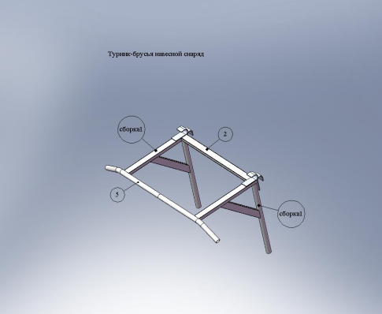 Перекладина - брусья с широким хватом. Нагрузка не менее 120 кг. | шт. | 3,100.00р. | 4,400.00р.
7 | 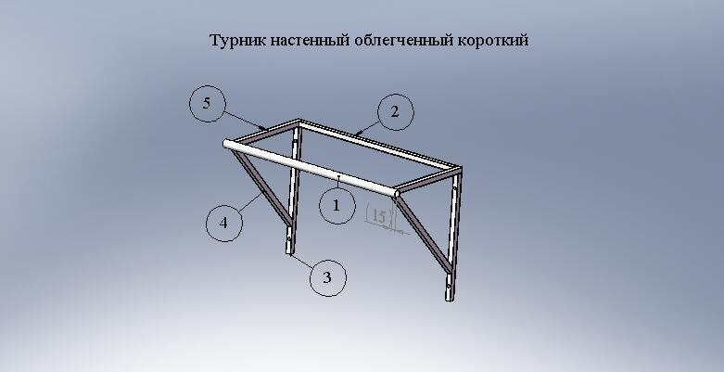 Перекладина настенная облегченная с узким хватом, без крепежа к стене. | шт. | 2,600.00р. | 4,100.00р.
8 | 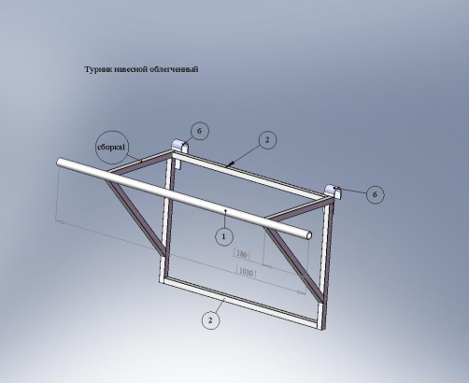 Перекладина навесная облегченная (с удлиненной трубой) | шт. | 2,800.00р. | 4,100.00р.
9 | Стойка для измерения высоты сетки | шт. | 1,650.00р. | 3,000.00р.
10 | Стойка для прыжков в высоту с линейкой, телескопическая труба 30х30, Т-образная база из трубы 30х60 и 40х40, высота от 1,2 до 2 м. | компл | 7,900.00р. | 10,400.00р.
11 | Стойка для прыжков в высот, к-омплект две шт. | компл | 3,000.00р. | 4,200.00р.
12 | 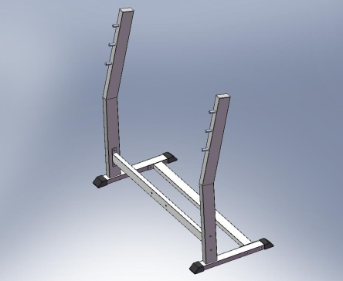 Стойка для жима в горизонтали, без штанги, шт | шт. | 6,000.00р. | 8,100.00р.
13 | 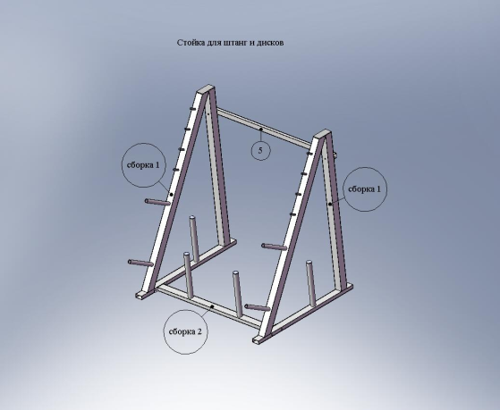 Стойка для грифов горизонтальная на 4 грифа. 1100*1600*1200 мм, вес 48кг . Допустимая нагрузка не менее 300 кг. Предназначена для хранения грифов и дисков ( 4 грифа, 56 дисков) | шт. | 10,100.00р. | 13,000.00р.
14 | 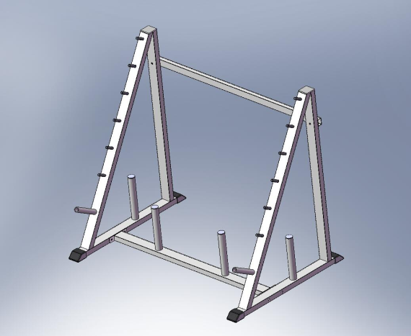 Стойка на 6 грифов штанг 1800-2200 мм, шт | шт. | 11,400.00р. | 13,800.00р.
15 | 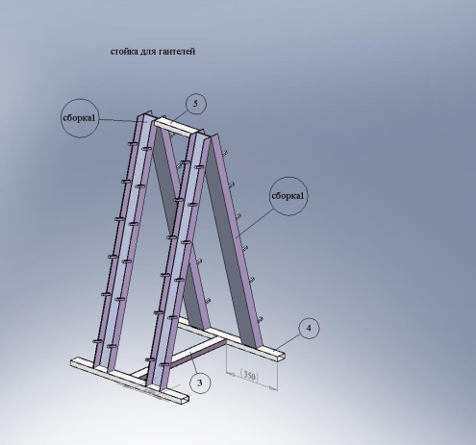 Стойка под гантели «елочка» длина – 762мм, ширина – 690мм, высота – 1310мм. Вес – 20кг. Мак нагрузка - 200кг. | шт. | 6,800.00р. | 8,700.00р.
16 | 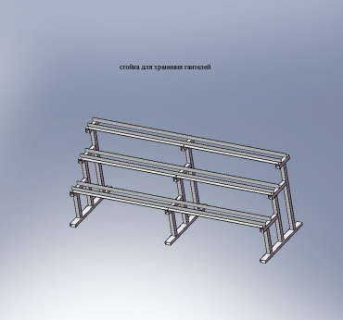 Стойка под гантели 3-х ярусная, 2300х745 мм, высота – 900мм. Вес – 65кг. Мак нагрузка - 600кг | шт. | 10,400.00р. | 13,500.00р.
17 | 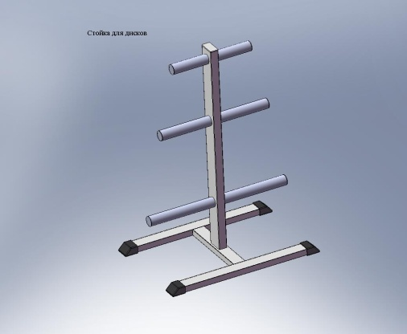 Стойка для хранения дисков (блинов) до 500 кг, шт | шт. | 6,400.00р. | 8,500.00р.
18 | 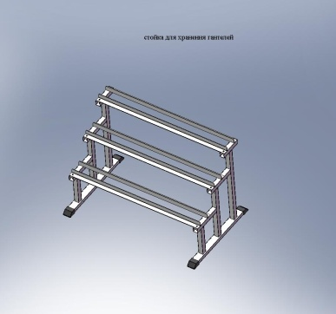 Стойка под гантелли трехрядная короткая 1180х700х790 мм | шт. | 8,200.00р. | 10,600.00р.
19 | 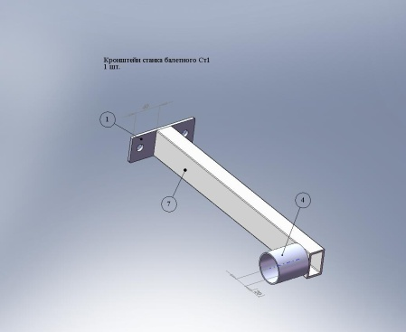 Станка балетного кронштейн,настенный, однорядный | шт. | 600.00р. | 790.00р.
20 | 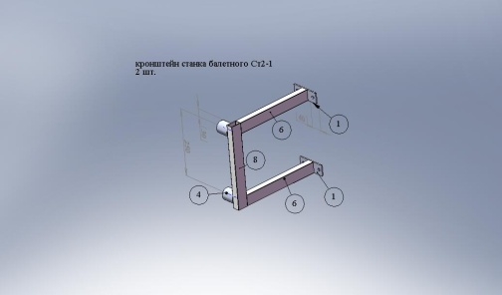 Станка балетного кронштейн,настенный, двухрядный | шт. | 820.00р. | 990.00р.
21 | Станка балетного кронштейн,настенный, однорядный, проходной | шт. | 680.00р. | 790.00р.
22 | 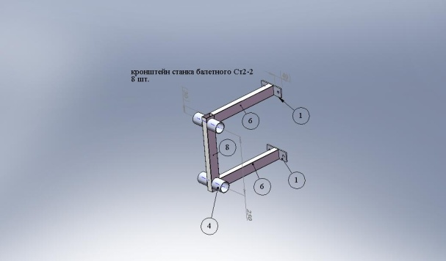 Станка балетного кронштейн,настенный, двухрядный, проходной | шт. | 950.00р. | 1,050.00р.
23 | 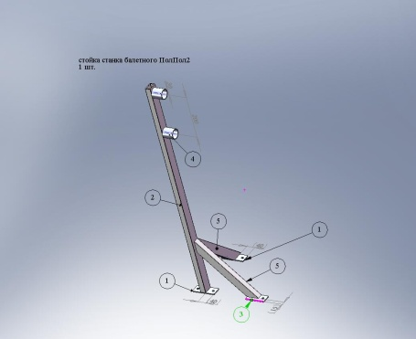 Стойка станка балетного крепление пол пол ДВУХРЯДНАЯ расстояние между центрами жердей 1100х900мм | шт. | 1,300.00р. | 2,100.00р.
24 | Стойка станка балетного крепление пол пол,проходная ДВУХРЯДНАЯ расстояние между центрами жердей 1100х900мм | шт. | 1,800.00р. | 2,700.00р.
25 | Стойка станка балетного крепление пол пол, ОДНОРЯДНАЯ, до центра жерди 900 мм | шт. | 1,400.00р. | 2,500.00р.
26 | Стойка станка балетного крепление пол пол, ОДНОРЯДНАЯ, проходная до центра жерди 900 мм | шт. | 1,600.00р. | 2,600.00р.
27 | 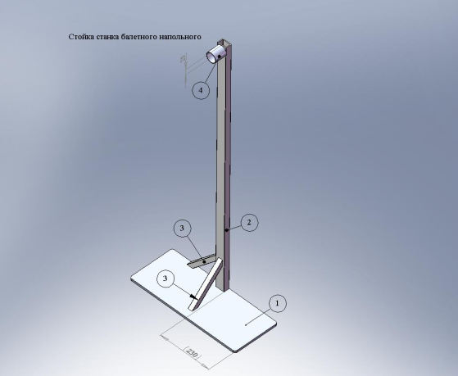 Стойка станка балетного. напольная передвижная, однорядная | шт. | 2,500.00р. | 3,600.00р.
28 | Стойка станка балетного. напольная передвижная, однорядная, проходная | шт. | 3,000.00р. | 4,100.00р.
29 | Стойка станка балетного. напольная передвижная, двухрядная | шт. | 3,200.00р. | 4,100.00р.
30 | Стойка станка балетного. напольная передвижная, двухрядная проходная | шт. | 3,400.00р. | 4,500.00р.
31 | Стойка станка балетного. напольная передвижная,с широким основанием 0,5х0,4, двухрядная, расстояние до центра верхней жерди 1100мм до нижней 900мм | шт. | 3,600.00р. | 4,400.00р.
32 | Стойка станка балетного проходная, напольная, передвижная,с широким основанием 0,5х0,4, двухрядная, двухсторонняя,расстояние до центра верхней жерди 1100мм до нижней 900мм | шт. | 3,900.00р. | 5,100.00р.
33 | Стойка станка балетного стена пол однорядная | шт. | 1,500.00р. | 2,200.00р.
34 | Стойка станка балетного стена пол однорядная проходная | шт. | 2,000.00р. | 3,100.00р.
35 | Стойка станка балетного стена пол двухрядная | шт. | 1,800.00р. | 2,500.00р.
36 | 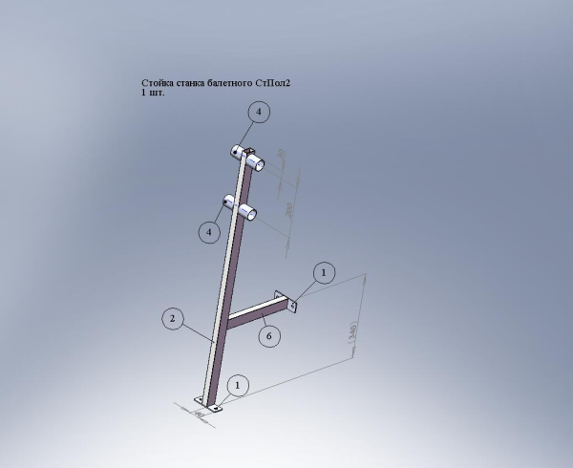 Стойка станка балетного стена пол двухрядная проходная | шт. | 1,900.00р. | 2,800.00р.
ПРОЧЕЕ ОБОРУДОВАНИЕ И ИНВЕНТАРЬ для залов и стадионов
1 | Беговая дорожка уличная для спортивных площадок на закладных. 600х100х900 мм | шт. | 22,100.00р. | 24,500.00р.
2 | Брусья параллельные стационарные для спортивных площадок 2000х440х1500 (2000) мм | шт. | 10,800.00р. | 13,500.00р.
3 | 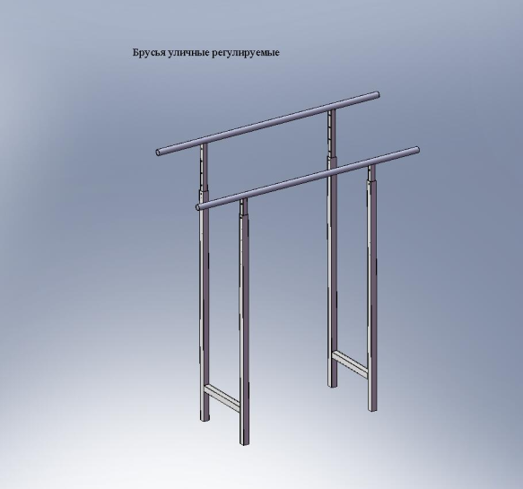 Брусья параллельные стационарные для спортивных площадок. длина 2000 мм, расстояние между брусьями 440 мм, высота регулируется от 1500 до 2200 мм. | шт. | 10,200.00р. | 12,900.00р.
4 | 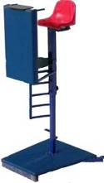 Вышка судейская, мобильная, олимпийская, плавное изменение высоты, положение судьи - стоя или сидя, для волейбола, шт. | шт. | 17,100.00р. | 20,100.00р.
5 | 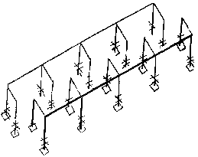 Лабиринт одинарный для спортивных площадок 6000х1900х1900 мм, шт. | шт. | 24,000.00р. | 30,400.00р.
6 | Ноги скамеек гимнастичеких комплект из 3-х штук. | компл | 1,400.00р. | 2,550.00р.
7 | Ноги скамеек гимнастичеких комплект из 4-х штук. | компл | 1,450.00р. | 2,950.00р.
8 | Ноги скамеек для раздевалок, 1500х1700х400мм. Компл 3 шт | компл | 3,400.00р. | 5,000.00р.
9 | Ноги скамеек для раздевалок 1800х450х400мм комплект 3 шт | компл | 3,600.00р. | 5,300.00р.
10 |  Перекладина (турник) гимнастическая разновысокая на два уровня 1100х1000х2700 (3400) мм, стойки 80х40, перекладина - гриф Ф33, для спортивных площадок, шт. | шт. | 9,900.00р. | 12,800.00р.
11 | Перекладина (турник) гимнастическая разновысокая на три уровня 2000х1000х2700х3400, стойки 80х40, перекладина - гриф Ф33, для спортивных площадок, шт | шт. | 13,500.00р. | 17,700.00р.
12 | Подвес потолочный на два каната без крепления к потолку | шт. | 1,800.00р. | 2,500.00р.
13 | Подвесной снаряд для канатов и шестов, на 2 снаряда, настенный, расположение подвесов перпендикулярно к стене. Расстояние между крюками подвеса - 0,7 м. Максимальная нагрузка 300 кг. Крепится к стене анкерными болтами. Без крапежа к стене | шт. | 3,900.00р. | 5,900.00р.
14 | 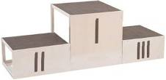 Пъедестал для награждения облегченный , складной |  | 7,100.00р. | 9,100.00р.
15 | 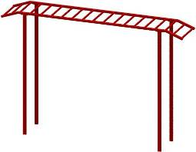 Рукоход прямой 3000х600х2300 (3000) мм, для спортивных площадок | шт. | 14,900.00р. | 18,500.00р.
16 | Рукоход прямой 6000х600х2300 (3000) мм, для спортивных площадок | шт. | 26,800.00р. | 32,900.00р.
17 | Рукоход пристенный 2,5м. Крепление к стене, на гибких тросах | шт. | 11,000.00р. | 14,100.00р.
18 | Скамья для пресса уличная 2 метра | шт. | 6,900.00р. | 8,200.00р.
19 | Стойка для хранения лыж двухсторонняя передвижная 1500х400х1500 мм на 20пар лыж. | шт. | 15,100.00р. | 19,300.00р.
20 | Стойка для хранения 32 пар лыж двухсторонняя | шт. | 19,100.00р. | 24,400.00р.
21 | Стол теннисный для спортивных площадок без сетки. Фанера влагостойкая, тёмного цвета 2700х1500х180 мм | шт. | 18,300.00р. | 22,100.00р.
22 | Стелаж для хранения лыжных ботинок двухсекционный (6 полок), ламинированная 9 мм фанера тёмного цвета 2100х350х1930 шт | шт. | 20,800.00р. | 26,150.00р.
23 | Стеллаж для хранения инвентаря 1500х1200х800 мм, 6 полок, ламинированная 9мм фанера тёмного цвета шт | шт. | 17,400.00р. | 21,900.00р.
24 | 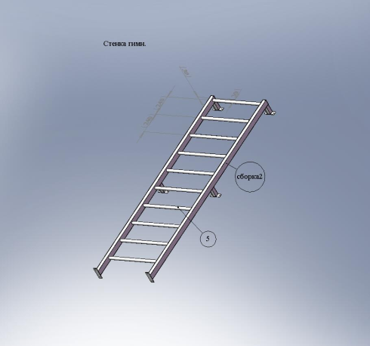 Стенка шведская /крепление к стене/ Высота 2400мм.10 перекладин диаметром 32мм Макс.нагрузка не менее 250 кг | шт. | 8,100.00р. | 10,500.00р.
25 | 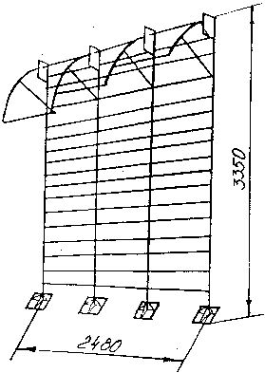 Стенка гимнастическая, трехсекционная, металлическая 2400х2800 (3500) мм, для спортивных площадок, с трёхуровневыми перекладинами | шт. | 28,500.00р. | 33,400.00р.
26 | Стенка гимнастическая, трехсекционная, металлическая 2400х2800 (3500) мм, для спортивных площадок | шт. | 25,500.00р. | 30,700.00р.
27 | 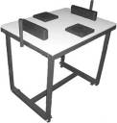 Стол для армспорта, армрестлинга, стоя, шт | шт. | 9,900.00р. | 13,300.00р.
28 | 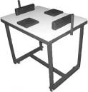 Стол для армспорта, армрестлинга, сидя, шт | шт. | 9,800.00р. | 13,500.00р.
29 | Стол для армспорта, армрестлинга, переменной высоты универсальный (и стоя и сидя), шт. | шт. | 11,600.00р. | 14,900.00р.
30 | Трибуны 3-х рядные, складывающиеся, 50 мест : 8,2х0,8х2,05 м. Габариты в сложенном состоянии : 2,2х1,4х2,05 м. | компл | 68,000.00р. | 72,000.00р.
31 | 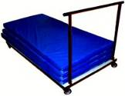 Транспортер, тележка для перевозки матов, шт. | шт. | 4,000.00р. | 6,900.00р.
32 | Тележка для перевозки бревна переменной высоты | шт. | 4,500.00р. | 6,200.00р.
33 | 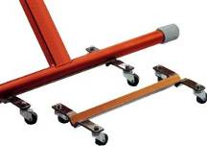 Тележка для перевозки брусьев | шт. | 4,300.00р. | 6,200.00р.
34 | Шест для лазания 5 м, металл Ф57 монолит | шт. | 5,200.00р. | 6,700.00р.

